Git
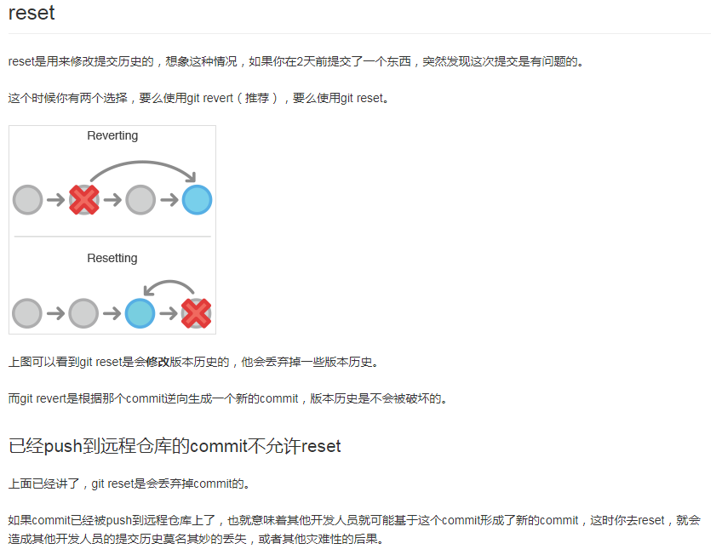
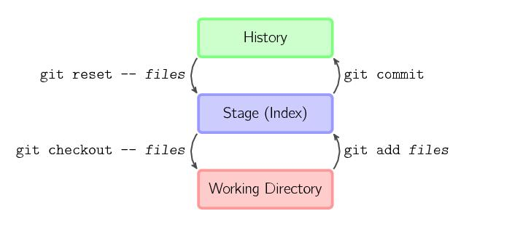

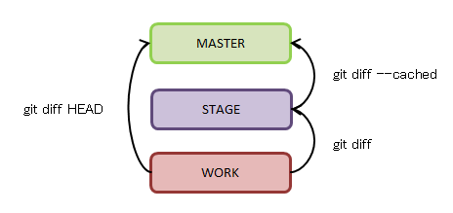

http://www.yiibai.com/git/git_config.html
 |  | git config命令用于获取并设置存储库或全局选项。这些变量可以控制Git的外观和操作的各个方面。 |  |  |  | git config --global alias.co checkout 配置别名
 |  | git help命令显示有关Git的帮助信息。
 |  | git init命令创建一个空的Git仓库或重新初始化一个现有仓库
 |  | git add命令将文件内容添加到索引(将修改添加到暂存区)。也就是将要提交的文件的信息添加到索引库中。
 |  | git reset命令用于将当前HEAD复位到指定状态。一般用于撤消之前的一些操作（如：git add，git commit等）
 |  | git rm命令用于从工作区和索引中删除文件。
 |  | git mv命令用于移动或重命名文件，目录或符号链接。
 |  | git diff命令用于显示提交和工作树等之间的更改。此命令比较的是工作目录中当前文件和暂存区域快照之间的差异,也就是修改之后还没有暂存起来的变化内容。
 |  | git commit命令用于将更改记录(提交)到存储库。将索引的当前内容与描述更改的用户和日志消息一起存储在新的提交中。
 |  | git status命令用于显示工作目录和暂存区的状态。使用此命令能看到那些修改被暂存到了, 哪些没有, 哪些文件没有被Git tracked到。git status不显示已经commit到项目历史中去的信息。看项目历史的信息要使用git log.
 | * | git checkout命令用于切换分支或恢复工作树文件。git checkout是git最常用的命令之一，同时也是一个很危险的命令，因为这条命令会重写工作区。
 |  | git branch命令用于列出，创建或删除分支。

 |  |  |  |  | 查看分支：git branch
 |  | git clone命令将存储库克隆到新目录中。 |  |  | 创建分支：git branch <name>
 |  | git pull命令用于从另一个存储库或本地分支获取并集成(整合)。git pull命令的作用是：取回远程主机某个分支的更新，再与本地的指定分支合并，它的完整格式稍稍有点复杂。 |  |  | 切换分支：git checkout <name>
 |  | git push命令用于将本地分支的更新，推送到远程主机。它的格式与git pull命令相似。 |  |  | 创建+切换分支：git checkout -b <name>
 | 差不多，有区别 | git merge命令用于将两个或两个以上的开发历史加入(合并)一起（Stage） |  |  | 合并某分支到当前分支：git merge <name>
 |  | git rebase命令在另一个分支基础之上重新应用，用于把一个分支的修改合并到当前分支。 |  |  | 删除分支：git branch -d <name>
 |  |  |  |  |  | git branch -D <name>强行删除
 |  | git log命令用于显示提交日志信息。
 |  | git stash命令用于将更改储藏在脏工作目录中。
 |  |  |  |  | 命令git push origin <tagname>可以推送一个本地标签；
 |  | git tag命令用于创建，列出，删除或验证使用GPG签名的标签对象。同大多数 VCS 一样，Git 也可以对某一时间点上的版本打上标签。人们在发布某个软件版本(比如 v1.0 等等)的时候，经常这么做。本节我们一起来学习如何列出所有可用的标签，如何新建标签，以及各种不同类型标签之间的差别 |  |  | 命令git push origin --tags可以推送全部未推送过的本地标签；
 |  | git show命令用于显示各种类型的对象。 |  |  | 命令git tag -d <tagname>可以删除一个本地标签；
 |  | git remote命令管理一组跟踪的存储库。 |  |  | 命令git push origin :refs/tags/<tagname>可以删除一个远程标签。

 |  | git fetch命令用于从另一个存储库下载对象和引用。 Pull = fetch + diff + merge

 |  | git mergetool命令用于运行合并冲突解决工具来解决合并冲突。
 |  | git shortlog命令用于汇总git日志输出。这个命令会返回这个 git repository 底下每个用户进行 commit 的次数，以及每次 commit 的注释。-s 参数省略每次 commit 的注释，仅仅返回一个简单的统计。-n 参数按照 commit 数量从多到少的顺利对用户进行排序
git describe命令显示离当前提交最近的标签
git submodule命令用于初始化，更新或检查子模块。

要参与任何一个 Git 项目的协作，必须要了解该如何管理远程仓库。远程仓库是指托管在网络上的项目仓库，可能会有好多个，其中有些你只能读，另外有些可以写。同他人协作开发某 个项目时，需要管理这些远程仓库，以便推送或拉取数据，分享各自的工作进展。管理远程仓库的工作，包括添加远程库，移除废弃的远程库，管理各式远程库分支，定义是否跟踪这些分支等等。

 | git | --help | 获取帮助信息; 下面的命令均可使用—help
 | git init |  | 初始化
 | git add |  | 添加到暂存区
 |  | . | 添加所有
 |  | / | 添加文件夹
 |  | file | 添加文件
 | git commit |  | 提交
 |  | -a | 自动将在提交前将已记录、修改的文件放入缓存区
 |  | --amend | 修改上一次提交的信息
 |  | -m | 添加提交说明
 | git clone |  | 克隆版本库
 | git pull |  | 拉回远程版本库的提交, 相当于git fetch + git merge | 如果远程主机删除了某个分支，默认情况下，git pull 不会在拉取远程分支的时候，删除对应的本地分支。这是为了防止，由于其他人操作了远程主机，导致git pull不知不觉删除了本地分支。但是，你可以改变这个行为，加上参数 -p 就会在本地删除远程已经删除的分支。$ git pull -p
 | git push |  | 推送至远程版本库
 |  | origin | origin指定了需要push到那个remote
 |  | origin master | 等同于origin master:master,
 |  |  | 用本地名为master的分支去更新远程仓库中名master的分支
 |  | origin HEAD:refs/for/mybranch | 用HEAD当前指向的分支去更新远程仓库中名为mybranch的分支
 | git fetch |  | 获取远程版本库的提交
 | git checkout |  | 检出到工作区/切换或创建分支
 |  | -b branchname | 创建新分支，并立即切换到它
 |  | -d branchname | 删除分支
 | git remote |  | 远程版本库管理 | 查看远程库的信息，用git remote，用git remote -v显示更详细的信息
 | git config |  | 查询和修改配置
 | git status |  | 显示工作区文件状态
 |  | -s | 获得简短的结果输出
 | git log |  | 显示提交日志
 |  | -n | 显示最近的n次提交记录
 |  | -p | 按补丁格式显示每个更新之间的差异
 |  | --stat | 显示每次更新的文件修改统计信息
 |  | --pretty | 使用其他格式显示历史提交信息
 |  | --oneline | 仅显示一行
 |  | --author | 仅显示指定作者相关的提交
 |  | --committer | 仅显示指定提交者相关的提交
 |  | --since/after | 显示指定时间之后的提交
 |  | --until/before | 显示指定时间之前的提交
 |  | --grep | 根据提交注释过滤提交记录
 |  | V1.0
 |  | commitID1 commitID2 | 查询commit1与commit2之间的记录
 |  | --graph | 以简单的图形方式列出提交记录 | *
 |  | --name-only | 仅在提交信息后显示已修改的文件清单
 |  | --name-status | 显示新增/修改/删除的文件清单
 | git diff |  | 差异比较
 |  | V1.0 | 自 V1.0 发布之后项目的改变
 |  | branchA branchB | 查看 branchB 与 branchA 的差异
 |  | --cached | 查看以缓存的改动
 |  | HEAD | 查看已缓存的与未缓存的所有改动
 | git branch |  | 分支管理
 | git reset |  | 重置改变分支”游标”指向
 |  | HEAD | 取消缓存已缓存的内容
 |  | --soft HEAD | 仅仅把HEAD指向最后一次提交的地方
 |  | --hard HEAD | 重设HEAD到最后一次提交,自提交后修改的内容会丢失
 | git rebase |  | 分支变基
 | git grep |  | 文件内容搜索定位
 | git merge |  | 分支合并 | 合并分支时，加上--no-ff参数就可以用普通模式合并，合并后的历史有分支，能看出来曾经做过合并，而fast forward合并就看不出来曾经做过合并。
 | git show |  | 显示各种类型的对象
 | git rm |  | 删除文件
 | git stage |  | 等同于git add
 | git tag |  | 给历史记录中的某个重要的一点打上标签 | git tag -a <tagname> -m "blablabla..."可以指定标签信息；
 |  | -a | 创建一个带注解的标签 | git tag -s <tagname> -m "blablabla..."可以用PGP签名标签；签名采用PGP签名，因此，必须首先安装gpg（GnuPG），如果没有找到gpg，或者没有gpg密钥对，就会报错：
 | git stash |  | 暂存当前的修改, 可以进行其他的操作
 |  | pop | 恢复上一次暂存的工作内容 | 一是用git stash apply恢复，但是恢复后，stash内容并不删除，你需要用git stash drop来删除；
 |  | apply stashID | 恢复id为stashID的暂存 | 另一种方式是用git stash pop，恢复的同时把stash内容也删了：
 |  | save “say sth” | 为本次暂存添加标识
 |  | list | 列出所有的暂存信息
 |  | clear | 清除所有的暂存

Git 的origin和master分析
 | master就是local branch，origin/master是remote branch，remotes/origin/master和origin/master的指向是相同的

 | $git push origin master:master (在local repository中找到名字为master的branch，使用它去更新remote repository下名字为master的branch，如果remote repository下不存在名字是master的branch，那么新建一个)

 | $git push origin master （省略了<dst>，等价于“git push origin master:master”）

 | $git push origin master:refs/for/mybranch (在local repository中找到名字为master的branch，用他去更新remote repository下面名字为mybranch的branch)

 | $git push origin HEAD:refs/for/mybranch （HEAD指向当前工作的branch，master不一定指向当前工作的branch，所以我觉得用HEAD还比master好些）

 | $git push origin :mybranch （再origin repository里面查找mybranch，删除它。用一个空的去更新它，就相当于删除了）

总结reset和checkout
 |  |  |  | reset实际上有3个步骤，根据不同的参数可以决定执行到哪个步骤(--soft, --mixed, --hard)。
 | head index work dir wd safe
 | Commit Level |  |  | 1. 改变HEAD所指向的commit(--soft)
 | reset --soft [commit] REF NO NO YES |  |  | 2. 执行第1步，将Index区域更新为HEAD所指向的commit里包含的内容(--mixed)
 | reset [commit] REF YES NO YES |  |  | 3. 执行第1、2步，将Working Directory区域更新为HEAD所指向的commit里包含的内容(--hard)
 | reset --hard [commit] REF YES YES NO |  |  | target代表想要将git指向到哪个commit
 | checkout [commit] HEAD YES YES YES |  |  | working index HEAD target working index HEAD
 |  |  |  | ----------------------------------------------------
 | File Level |  |  | A B C D --soft A B D
 | reset (commit) [file] NO YES NO YES |  |  | --mixed A D D
 | checkout (commit) [file] NO YES YES NO |  |  | --hard D D D
 |  |  |  | --merge (disallowed)

